상품제안서
성탄패턴담요 | 상품코드: S37748

 |  |  |  |  |  |  | 02-713-8555 | www.synergygift.co.kr
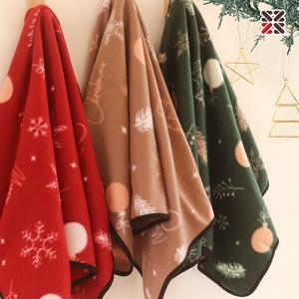

【상세/제작정보】 | <span style="font-size: 14pt;">※ 자수인쇄 진행시 별도 문의 바랍니다.</span>

【인쇄/포장옵션】 | 실크, 자수 / 포장불가능

【공급단가】 | 수량 | 100~ | 500~ | 1,000~ | 5,000~ | 10,000~
*VAT별도 | 단가 | 2,990원 | 2,790원 | 2,720원 | 2,630원 | 2,580원

【상품 URL】 | https://www.synergygift.co.kr:443/src/goods_detail.php?gdno=37748

